Dimensionering
Stikledning
Strømværdier i kabler er mindste nødvendige tværsnit, vær opmærksom på at spændingsfaldsberegning ikke nødvendigvis er overholdt.
DS/EN-60364-5-52 525
Oplægningsmetode | IB | IN | Grader | Antal kabler | Anneks A | Anneks B | Tabel | Termisk Modstand | KT | KS | Iz nødvedig | Strømværdi kabel CU | Strømværdi kabel AL
kabelstige (transformer) | 144 A | 144 | 20 | 2 | 34 | E | B.52.12 |  | 1.08 | 0.87 | 153.26 | 50mm2 192A | 70mm2 187A
direkte i jord | 144 A | 144 | 20 | 1 | 72 | D2 | B.52.5 | 1.5 | 1 | 0.8 | 120.00 | 50mm2 153A
Rør i fundament | 144 A | 144 | 20 | 1 | 60 | B2 | B.52.5 | 1.5 | 1 | 1 | 96.00 | 35mm2 128A
Bygningshulrum (Tavle) | 144 A | 144 | 30 | 1 | 40 | B1 | B.52.5 | 1 | 1.04 | 1 | 138.46 | 50mm2 175A

Gruppeledning Kværn

Oplægningsmetode | IB | IN | Grader | Antal kabler | Anneks A | Anneks B | Tabel | Termisk Modstand | KT | KS | Iz nødvedig | Strømværdi kabel CU | Strømværdi kabel AL
Kabelfelt | 28 | 32 | 30 | 5 | 40 | B2 | B.52.5 kol. 5 | 1 | 1 | 0.6 | 53.33 | 10 mm2 60
Kabelstige | 28 | 32 | 25 | 5 | 34 | E/F | B.52.12 | 1 | 1.04 | 0.6 | 51.28 | 6 mm2 54
Gitterbakke | 28 | 32 | 25 | 5 | 32 | E/F | B.52.12 | 1 | 1.04 | 0.73 | 42.15 | 6 mm2 54
Rør på væg | 28 | 32 | 25 | 1 | 5 | B2 | B.52.5 kol. 5 | 1 | 1.04 | 1 | 30.77 | 4 mm2 35

Gruppeledning Lys/udendørs

Oplægningsmetode | IB | IN | Grader | Antal kabler | Anneks A | Anneks B | Tabel | Termisk Modstand | KT | KS | Iz nødvedig | Strømværdi kabel CU | Strømværdi kabel AL
Gitterbakke | 1.85 | 6 | 25 | 5 | 32 | E/F | B.52.12 | 1 | 1.04 | 0.96 | 7,9A | 1,5mm^2 26A
kabelstige | 1.85 | 6 | 25 | 5 | 34 | F | B.52.12 | 1 | 1.04 | 1 | 5,77A | 1,5mm^2 26A
kabelfelt | 1.85 | 6 | 30 | 5 | 40 | B1 | B.52.5 | 1 | 1 | 0.6 | 10A | 1,5mm^2 20A
Rør på væg | 1.85 | 6 | 25 | 1 | 5 | B2 | B.52.3 | 1 | 1.04 | 1 | 5,8A | 1,5mm^2 22A

Gruppeledning Horse trainer

Oplægningsmetode | IB | IN | Grader | Antal kabler | Anneks A | Anneks B | Tabel | Termisk Modstand | KT | KS | Iz nødvedig | Strømværdi kabel CU | Strømværdi kabel AL
Gitterbakke | 16 | 16 | 25 | 5 | 32 | E/F | B.52.12 | 1 | 1.04 | 0.96 | 16,03A | 2,5mm^2 36A
Kabelstige | 16 | 16 | 25 | 5 | 34 | F | B.52.12 | 1 | 1.04 | 1 | 15,4A | 1,5mm^2 23A
kabelfelt | 16 | 16 | 30 | 5 | 40 | B1 | B.52.5 | 1 | 1 | 0.6 | 26,6A | 2,5mm^2 28A

Tilledning

Oplægningsmetode | IB | IN | Grader | Antal kabler | Anneks A | Anneks B | Tabel | Termisk Modstand | KT | KS | Iz nødvedig | Strømværdi kabel CU | Strømværdi kabel AL
Fri luft | 16 | 16 | 25 | 1 | 22 | E | B.52.12 | 1 | 1.04 | 1 | 15,4A | 1,5mm^2 23A

Gruppeledning Ventilation

Oplægningsmetode | IB | IN | Grader | Antal kabler | Anneks A | Anneks B | Tabel | Termisk Modstand | KT | KS | Iz nødvedig | Strømværdi kabel CU | Strømværdi kabel AL
kabelfelt | 8.24 | 10 | 30 | 5 | 40 | B1 | B.52.5 | 1 | 1 | 0.6 | 16,7A | 1,5mm^2 20A
Kabelstige | 8.24 | 10 | 25 | 5 | 34 | F | B.52.12 | 1 | 1.04 | 1 | 9,6A | 1,5mm^2 23A
Gitterbakke | 8.24 | 10 | 25 | 5 | 32 | E/F | B.52.12 | 1 | 1.04 | 0.96 | 10A | 1,5mm^2 23A
Rør på væg | 8.24 | 10 | 25 | 1 | 5 | B2 | B.52.3 | 1 | 1.04 | 1 | 9,6A | 1,5mm^2 22A

Byggestrøm Drejebænk

Oplægningsmetode | IB | IN | Grader | Antal kabler | Anneks A | Anneks B | Tabel | Termisk Modstand | KT | KS | Iz nødvedig | Strømværdi kabel CU | Strømværdi kabel AL
kabelfelt | 25 | 25 | 20 | 3 | 40 | B1 | B.52.5 | 1 | 1.08 | 0.7 | 33.07 | 4 mm2 37 A
Kabelstige | 25 | 25 | 20 | 2 | 34 | E/F | B.52.12 | 1 | 1.08 | 0.87 | 26.61 | 2,5 mm2 32 A
ophængt på kabelspyd | 25 | 25 | 20 | 2 | 35 | E/F | B.52.12 | 1 | 1.08 | 0.87 | 26.61 | 2,5 mm2 32 A

Byggestrøm til tavle 1

Oplægningsmetode | IB | IN | Grader | Antal kabler | Anneks A | Anneks B | Tabel | Termisk Modstand | KT | KS | Iz nødvedig | Strømværdi kabel CU | Strømværdi kabel AL
kabelfelt | 57.6 | 63 | 20 | 3 | 40 | B1 | B.52.5 | 1 | 1.08 | 0.7 | 83.33 | 16 mm2 88 A
Kabelstige | 57.6 | 63 | 20 | 2 | 34 | E/F | B.52.12 | 1 | 1.08 | 0.87 | 67.05 | 10 mm2 75 A
ophængt på kabelspyd | 57.6 | 63 | 20 | 2 | 35 | E/F | B.52.12 | 1 | 1.08 | 0.87 | 67.05 | 10 mm2 75 A

Byggestrøm til tavle 1

Oplægningsmetode | IB | IN | Grader | Antal kabler | Anneks A | Anneks B | Tabel | Termisk Modstand | KT | KS | Iz nødvedig | Strømværdi kabel CU | Strømværdi kabel AL
kabelstige | 355 | 355 | 35 | 1 | 72 | D2 | B.52.4 | 1 | 1 | 1.28 | 277.34

 |  |  |  |  |  |  |  |  |  |  |  |  | 150mm2

Spændingsfald (UdeLys)
Stikledning | Spænding | b | Længde | kvadrat og ledertype | Rtabel | ρ-værdi | cosȹ | IN | delta U | delta U% |  |  |  | Enhed | pris pr meter listepris | pris
 | 400 | 1 | 55 | 50 | 0.389 | 1.28 | 0.929 | 144.00 | 3.6635360256 | 1.59% | Rulleliste (vælg værdi) | Indtast værdi | Faste værdier | pris 4x95AL | 275 | 15125
 |  |  |  |  |  |  |  |  |  |  | OBS SE HER OVER!!!!!!!
Hovedledning 1 |  | b | Længde | kvadrat og ledertype | Rtabel | ρ-værdi | cosȹ | IN | delta U | delta U%
 | 400 | 1 | 60 | 1.5 | 7.41 | 1.28 | 0.8 | 1.83 | 0.833144832 | 0.36%
 |  |  |  |  |  |  |  |  |  |  |  |  |  | 5g16 | 285 | 17100

HL 2 |  | b | Længde | kvadrat og ledertype | Rtabel | ρ-værdi | cosȹ | IN | delta U | delta U%
 | 400 | 1 | 0 | 35 | 0.525 | 1.28 | 0.92 | 20 | 0 | 0.00% |  |  |  | 5g10 | 209 | 0
 |  |  |  |  |  |  |  |  |  |  |  |  |  | 5g6 | 110 | 0

Gruppekabel |  | b | Længde | kvadrat og ledertype | Rtabel | ρ-værdi | cosȹ | IN | delta U | delta U%
 | 400 | 1 | 0 | 2.5 | 7.41 | 1.28 | 0.8 | 16 | 0 | 0.00% |  |  |  | 3g2,5 | 28.43 | 0
 |  |  |  |  |  |  |  |  |  |  |  |  |  | 3g1,5 | 16.33 | 0
 |  |  |  |  |  |  |  |  | total | 4.497
 |  |  |  |  |  |  |  |  | total % | 1.947%

tværsnit | kobblerleder ohm/km | Kolonne1 | Kolonne2
0.5 |  | Spænding | værdi
0.75 |  | 230 | 2
1 |  | 400 | 1
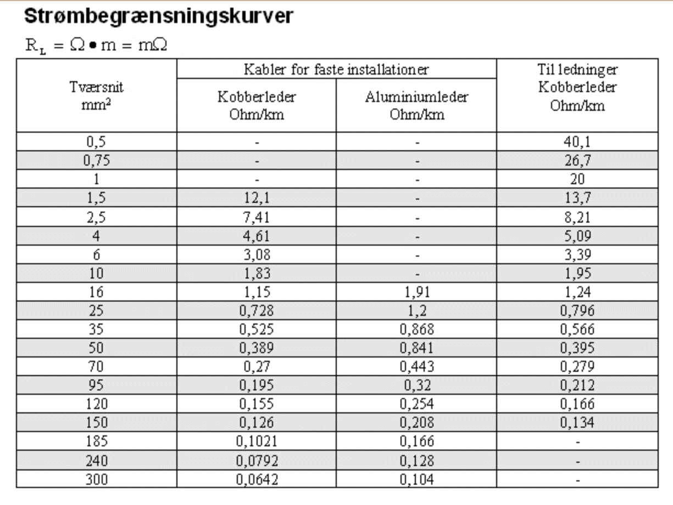
1.5 | 12.1
2.5 | 7.41
4 | 4.61
6 | 3.08
10 | 1.83
16 | 1.15
25 | 0.728
35 | 0.525
50 | 0.389
70 | 0.27
95 | 0.195
120 | 0.155
150 | 0.126
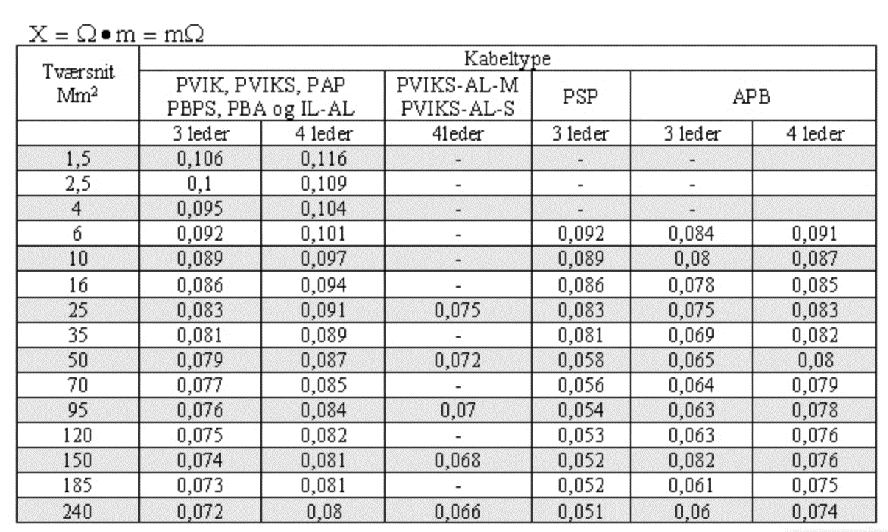
185 | 0.1021
240 | 0.0792
300 | 0.0642
 | Alu
al16 | 1.91
al25 | 1.2
al35 | 0.868
al50 | 0.841
al70 | 0.443
al95 | 0.32
al120 | 0.254
al150 | 0.208
al185 | 0.166
al240 | 0.128
al300 | 0.104
 | tilledninger
Til0,5 | 40.1
Til0,75 | 26.7
Til1 | 20
Til1,5 | 13.7
Til2,5 | 8.21
Til4 | 5.09
Til6 | 3.39
Til10 | 1.95
Til16 | 1.24
Til25 | 0.796
Til35 | 0.566
Til50 | 0.395
Til70 | 0.279
Til95 | 0.212
Til120 | 0.166
Til150 | 0.134

